Def1
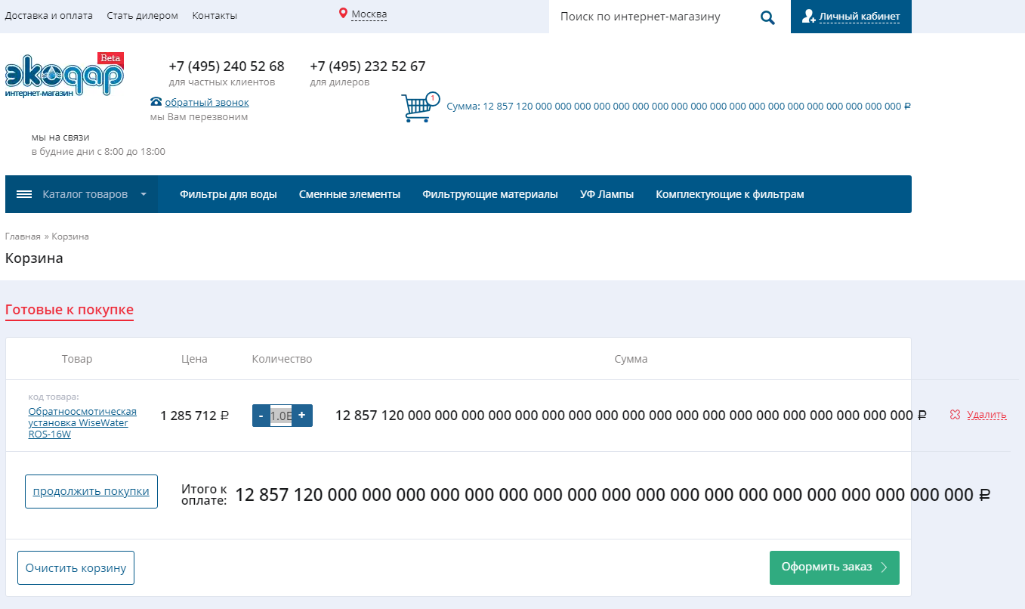
Название | Максимальное кол-во одного товара в корзине
№ дефекта | idd1 | № тест-кейса | id1
Проект | Магазин | Компонент
Статус | Opened | Номер версии | 28/01/19
Важность: | Minor | Приоритет: | Low
Назначен на |  | Автор | Ястребов
Описание | http://shop.ekodar.ru/cart/ Максимально допустимое кол-во единицы товара в корзине на данный момент равно 1.0E+58. При данном количестве товара отображаемый текст выходит за рамки установленных границ интерфейса.
Вложения | скриншот

